Invul vel
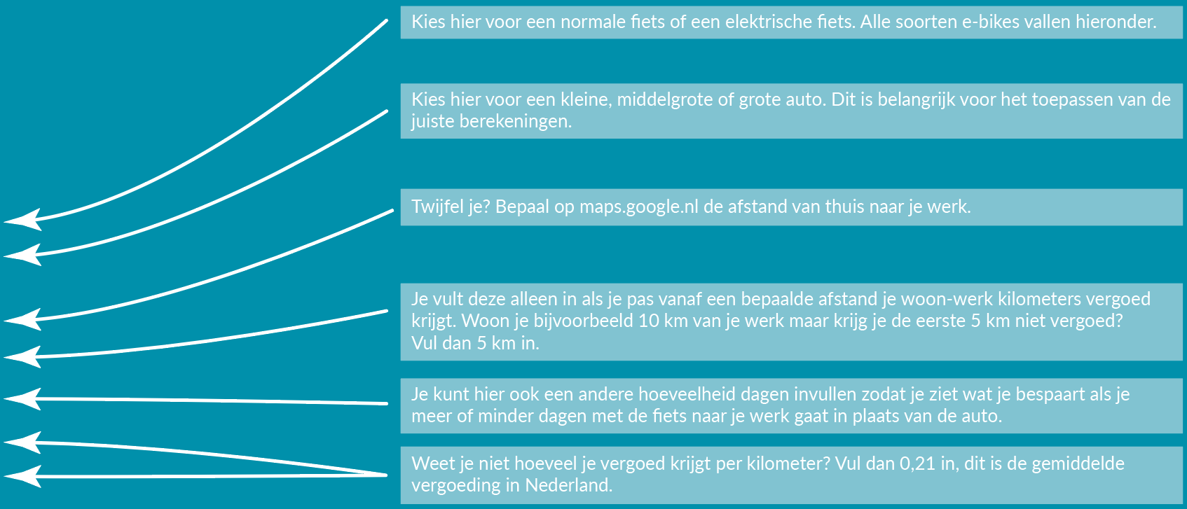

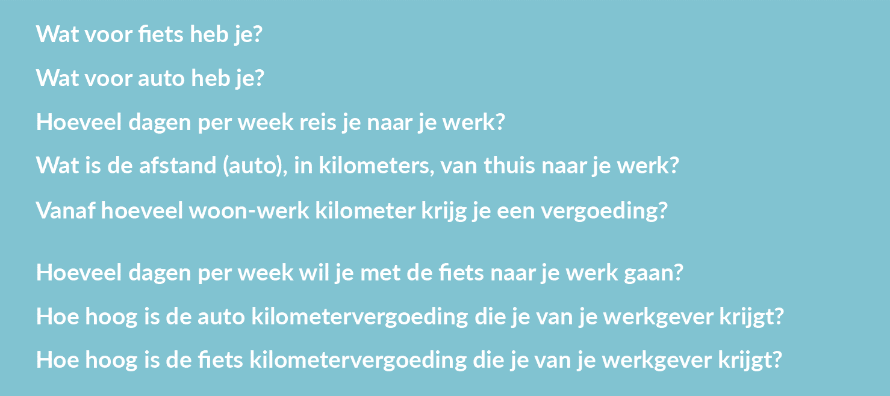
 |  |  | Gewone fiets
 |  |  | Kleine auto (bijvoorbeeld een Citroën C1)
 |  |  | 5
 |  |  | 0
 |  |  | 0

 |  |  | 0
 |  |  | 0.21
 |  |  | 0.21

€ - | € -
0 |  | 0

